Tableau 2 Besoins
Besoins en chaud et froid |  |  |  |  |  |  |  |  |  |  |  |  |  |  |  |  |  |  |  | Zone climatique | H1b | cf carte à droite ->
 |  |  |  |  |  |  |  |  |  |  |  |  |  |  |  |  |  |  |  | Altitude du projet (m) | <400
Bâtiment | Neuf/ existant | Date de raccordement prévue | Type de bâtiment | Surface (m2) | Besoins chaud MWh | dont Besoins chauffage | dont Besoins ECS | P chaud Souscrite kW | Besoins chaud / m2 | Classe énerg. (A, B, C, …) | Besoins froid MWh | dont Besoins climatisation | dont Besoins rafraîchissement | P froid Souscrite kW | Besoins froid / m2 | Estimation des besoins 2030 : quantifier les besoins en incluant l'impact du décret éco-énergie tertiaire sur les bâtiments concernés MWh | Estimation des besoins 2040 : quantifier les besoins en incluant l'impact du décret éco-énergie tertiaire sur les bâtiments concernés MWh | Consommation plafond d'efficacité énergétique chauffage bâtiment hors ECS (MWh/an) | Commentaire (automatique) |  |  |  | 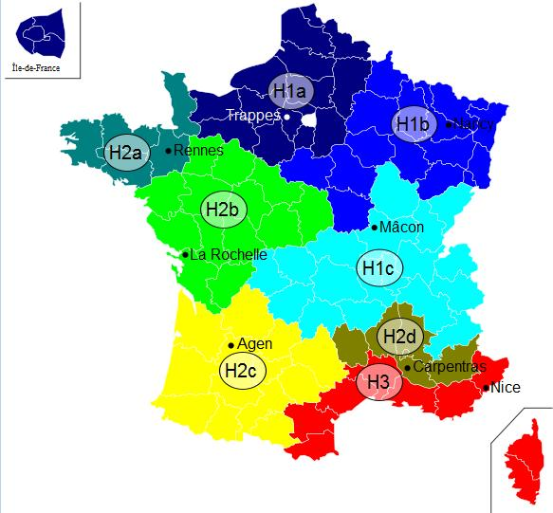
Les xxx | Existant | 2,021 | Log. sociaux | 500 |  |  |  |  | 0 |  |  |  |  |  | #DIV/0! |  |  | 55.25
 |  |  |  |  |  |  |  |  | #DIV/0! |  |  |  |  |  | #DIV/0! |  |  | #N/A | #N/A
CHU X | Existant | 2,022 | Tertiaire |  |  |  |  |  | #DIV/0! |  |  |  |  |  | #DIV/0! |  |  | #N/A | #N/A
Collège | Neuf | 2,014 | Tertiaire |  |  |  |  |  | #DIV/0! |  |  |  |  |  | #DIV/0! |  |  | #N/A | #N/A
 |  |  |  |  |  |  |  |  | #DIV/0! |  |  |  |  |  | #DIV/0! |  |  | #N/A | #N/A

